工作分配表
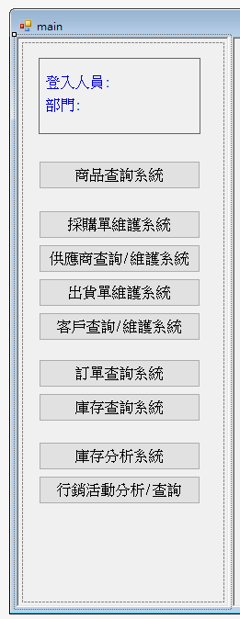
期中
功能 | USER | 描述 |  | 負責人 | 維護資料庫 |  | 認領區
登入畫面 + 主畫面美化(MDI) | ALL | 帳號+密碼 相符，登入後才跳出main視窗 | A | 0 | Y | A |  | 04_李俊賢
採購單維護系統 | 採購 | 1. 可以生成採購單->彈出視窗(來不及做RPT就Label + txtbox) 2. 新增庫存 | C | 0 | Y | B |  | 13_何彥儀
供應商查詢/維護系統 | 採購 會計 | 1. 新增/查詢/修改/刪除 廠商資訊 (含工商登記.銀行帳號等交易資訊) 2. USER留言板: ex.User XX: 廠商DEF 2022/12/1因延遲交貨支付違約金10000元 參考: https://www.etax.nat.gov.tw/etwmain/etw113w1/name/result | B | 0 | Y | C |  | 16_蔡戌虔
商品查詢系統 | 業務 客服 | 可以依據 大類(供應商)->中類(商品類別)->商品 查詢公司的商品目錄 | A | 0 | Y | D |  | 06_邱顯翔
出貨單維護系統 | 業務 客服 | 1. 可以生成出貨單->彈出視窗(來不及做RPT就Label + txtbox) 2. 扣除庫存 3. 紀錄 (維護) 出貨狀態 (處理中/已出貨/已送達) 4. 開發票 (台幣/外幣invoice) | D | 0 | Y | E |  | 21_莊志藝
客戶查詢/維護系統 | 業務 客服 會計 | 1. 新增/查詢/修改/刪除 客戶資訊 (含工商登記.銀行帳號等交易資訊) 2. USER留言板: ex.User XX: 客戶HJK 2022/12/1因延遲付款調降信用額度10000元 參考: https://www.etax.nat.gov.tw/etwmain/etw113w1/name/result | E | 0 | Y | F |  | 23_林幸嫻
訂單查詢系統 | 業務 客服 | 1. 條件搜尋訂單 (某廠牌/某客戶/某產品大中小類/某段交易日期...) 2. 顯示前10大金額交易 | F | 0 | N
庫存查詢系統 | 採購 業務 客服 | 1. 條件搜尋庫存 (某廠牌/某客戶/某產品大中小類/某段日期區間…) 2. 顯示前10大庫存量明細 | F | 0 | N

期末

採購單維護系統 |  | 1. 可以生成採購單->RPT
出貨單維護系統 |  | 1. 可以生成出貨單->RPT

庫存分析系統
行銷活動分析/查詢

